Worksheet
 | Alklima B.V.
 | Van Hennaertweg 29
 | 2952 CA Alblasserdam
 | NEDERLAND
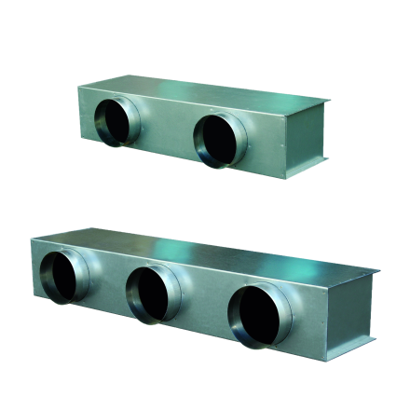
Code | TV3-200H
Product | Toevoerplenum tbv PEFY-P40-63 VMH

Afmetingen & aansluitingen
Naam |  | Waarde | Eenheid
Aantal aansluitingen |  | 3
Diameter aansluitingen |  | 200 | mm

Uitvoering & werking
Naam |  | Waarde | Eenheid
Toepassing |  | Inblaaslucht
Geïsoleerd |  | Ja
Met flens |  | Ja
Flensbreedte |  | 30 | mm

